Formato 1.0
 |  |  |  |  |  | PLAN DE PRUEBAS DE SISTEMAS

 |  |  |  |  | Registro de control de cambios
 |  |  |  |  | Fecha |  | Versión |  | Descripción del cambio |  |  |  |  |  |  |  |  |  |  |  | Autor
 |  |  |  |  | 29/8/2024 |  | 1.0 |  | Interoperabilidad - Pruebas No funcionales |  |  |  |  |  |  |  |  |  |  |  | Jorge Cisneros Cabello

1.
3.
4.
5.
2.
1.
3.
4.
5.
2.
1.
3.
4.
5.
2.
1.
3.
4.
5.
2.
1.
3.
4.
5.
2.
Datos Generales
Código del Acta / Sustento |  |  |  |  |  | RNF06
Nombre del Acta / Sustento |  |  |  |  |  | REQUERIMIENTOS NO FUNCIONALES
Componente
Formato
Versión del formato

Analista de Calidad: |  |  |  |  |  |  |  | Jorge Daniel Cisneros Cabello

Necesidades de entorno para las pruebas
Hardware |  |  |  | Intel Core i7, 16GB de RAM, 502GB de Disco Duro
Software base |  |  |  | Motor de Base de Datos, Herramienta Postman
Comunicaciones
Seguridad
Configuración entorno
Otros

Tipo de Prueba (Marque con X) |  |  |  |  |  |  | Caja blanca |  | X | Caja negra |  | De Carga |  |  | De Stress | De Instalación |  |  |  | De Regresión |  | Otros

Avance Casos de Pruebas (CP)
Estado Casos de Prueba |  |  |  |  |  | Estado CP |  |  | % Avance
Casos de Pruebas Conforme |  |  |  |  |  | 0 |  |  | 0.00
Casos de Pruebas No Conforme |  |  |  |  |  | 0 |  |  | 0.00
Casos de Pruebas que no aplica |  |  |  |  |  | 0 |  |  | 0.00
Casos de Pruebas Pendientes |  |  |  |  |  | 0 |  |  | 0.00
Total Casos de Prueba |  |  |  |  |  | 0 |  |  | 0.00

Casos de prueba (CP)
N° CP |  | Tipo Req |  | Componente |  | N° RF/RNF |  |  | Tipos de Prueba (1) |  | Tecnica de Prueba (2) | Métodos para especificar CP(3) |  | Nombre del Caso de Prueba |  | Especificación del caso de prueba (Propósito) |  |  |  |  |  |  |  |  |  | Criticidad | Pre Condiciones | Datos de pruebas | Pasos de Ejecución | Resultado esperado | Estado
CP01 |  | Requerimiento |  | Interoperabilidad |  | RNF-06 |  |  | 2 |  | 2 | 10 |  | Validar la transacción para el API CuentaDeUsuario del Modulo Crear Cuenta - Cuando la transacción es de tipo POST |  | Confiabilidad: Se debe garantizar que las transacciones con base de datos se realicen al primer intento. |  |  |  |  |  |  |  |  |  | Mayor | • Ejecutar la herramienta Postman previamiente • Se debe poseer la ruta del servicio API para ejecutar la prueba • Contar con la trama de datos para ejecutar el POST/GET/PATCH/DELETE (como Json, o parametros) • Contar con los Accesos a la Base de datos, y contar con la | - Ruta del API a ejecutar - Conjunto de datos para ejecutar la transacción - Parametros de autorización - Información del Registro a probar | 1, Ingresar a la base de datos y Luego ingresar a la tabla (que la transacción está pegando) 2. En Postman: Ingresar la ruta API https://certification-test.vuce.gob.pe/auth/realms/autenticacion2 en la herramienta postman apuntando al Método POST 3. Clic en "Authorization" e ingresar los parametros: - Tipo de Autorización - Bearer Token (Numero Token) - Basic Auth (User/Pass) - API Key (Key/Value/Add to) 4. Clic en "Headers" e ingresar los parametros (de ser requerido): - Key, - Value, - Description 5. Clic en "Body" y seleccionar opción "raw" e ingresar los parámetros - La cadena de datos para ejecutar la sentencia (json) 6. Clic en botón "Send" 7. Ingresar nuevamente a la Base de datos y luego ingresar a la tabla con la selentencia Select * from 'Tabla' | 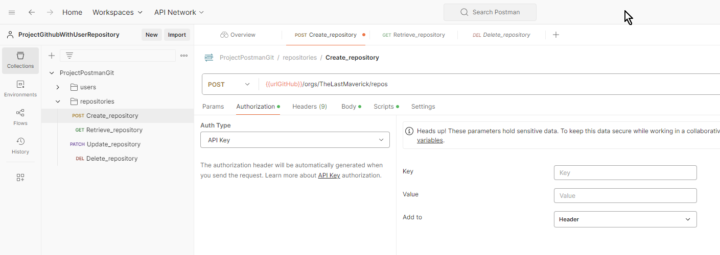 1. Con la Sentencia Select * From 'Tabla', se valida la cantidad actual de los registros (P1) 2. La herramienta permite el ingreso de la ruta, y la selección del metodo "POST" del listado de método (P2). 3. La herramienta quedará configurada con los permisos requeridos para acceder al proceso (P3). 4. El sistema será quedará configurado con la cabecera requerida para acceder al proceso (P4). 5. En el body, el sistema permite el ingreso de los datos antes de ser ejecutados (P5) 6. La herramienta realizará lo siguiente (P6): - Metodo Post: La herramienta Postman ingresa nuevo registro a la base de datos y tablas impactadas al Modulo 7. La herramienta (Motor Base de datos) muestra el registro adicional ingresado de forma exitosa. | Ok | 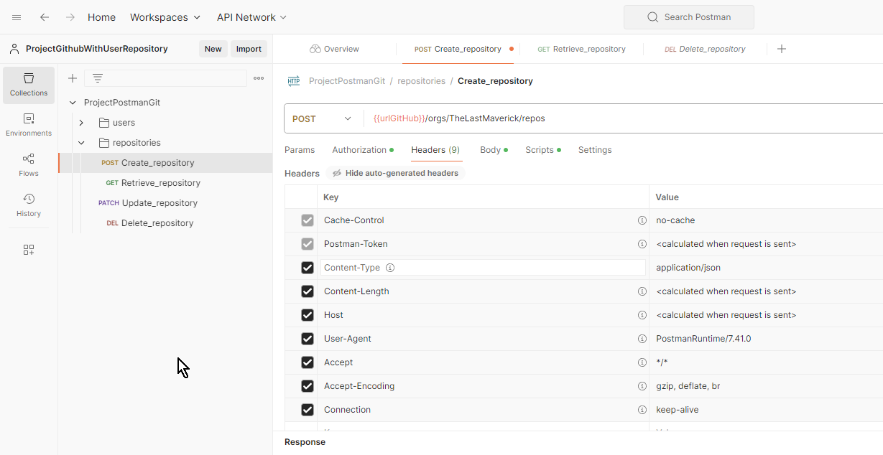
CP02 |  | Requerimiento |  | Interoperabilidad |  | RNF-06 |  |  | 2 |  | 2 | 10 |  | Validar la transacción para el API CuentaDeUsuario del Modulo Crear Cuenta - Cuando la transacción es de tipo GET |  | Confiabilidad: Se debe garantizar que las transacciones con base de datos se realicen al primer intento. |  |  |  |  |  |  |  |  |  | Mayor | • Ejecutar la herramienta Postman previamiente • Se debe poseer la ruta del servicio API para ejecutar la prueba • Contar con la trama de datos para ejecutar el POST/GET/PATCH/DELETE (como Json, o parametros) • Contar con los Accesos a la Base de datos, y contar con la | - Ruta del API a ejecutar - Conjunto de datos para ejecutar la transacción - Parametros de autorización - Información del Registro a probar | 1, Ingresar a la base de datos y Luego ingresar a la tabla (que la transacción está pegando) 2. Identificar el registro con su respectivo identificador para ser consultado 3. En Postman: Ingresar la ruta API https://certification-test.vuce.gob.pe/auth/realms/autenticacion2 en la herramienta postman apuntando al Método GET 4. Clic en "Headers" e ingresar los parametros (de ser requerido): - Key, - Value, - Description, - Autorización 5. Clic en "Body" y seleccionar opción "none" 6. Clic en botón "Send" 7. Comparar la información mostrada en la BD vs Response de Postman | 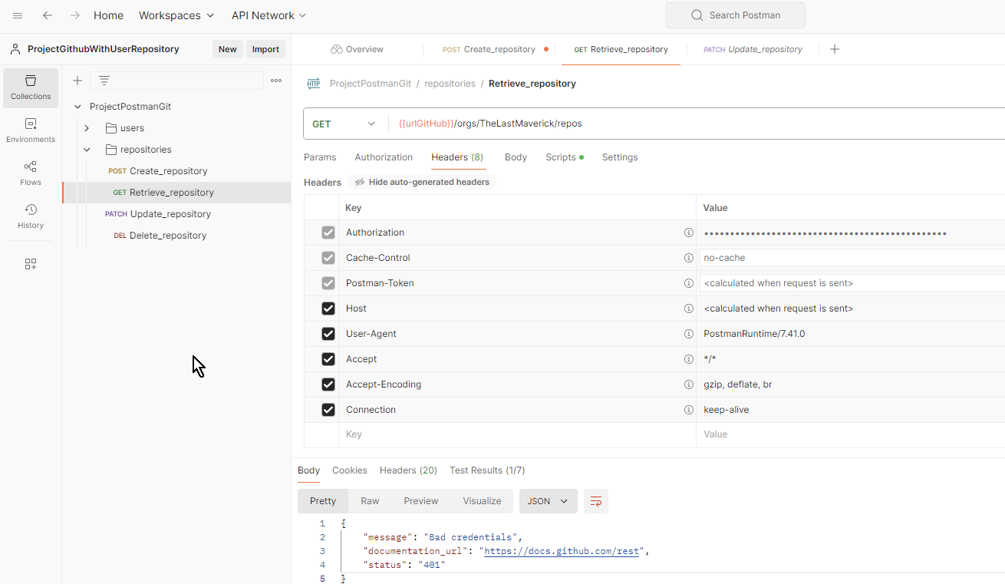 1. Ingreso satisfactorio a la Base de datos e Identificación de la tabla impactada de forma satisfactoria (P1) 2. Con la Sentencia Select * From 'Tabla' Where 'identificador' = 'variable', se tiene mapeado el registro a consultar (P2) 3. La herramienta permite el ingreso de la ruta, y la selección del metodo "GET" del listado de método (P3). 4. El sistema será quedará configurado con la cabecera requerida para acceder al proceso (P4). 5. Se bloquea el apartado "body", indicando que no requiere sentencia de ingreso (P5) 6. La herramienta realizará lo siguiente (P6): - Metodo Get: la herramienta Postman muestra los datos de la consulta en el Response 7. Se corrobora exitosamente la información mostrada por ambas plataformas (P7). | Ok |  | 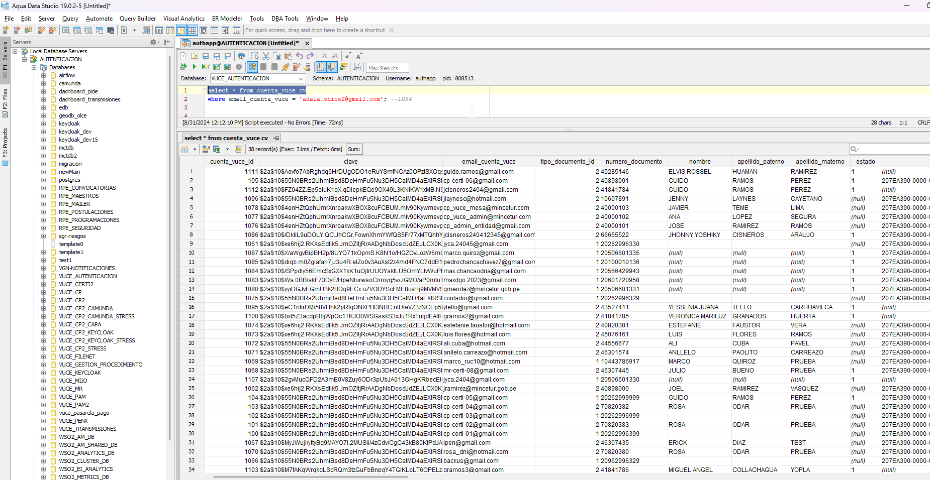
CP03 |  | Requerimiento |  | Interoperabilidad |  | RNF-06 |  |  | 2 |  | 2 | 3 |  | Validar la transacción para el API CuentaDeUsuario del Modulo Crear Cuenta - Cuando la transacción es de tipo Patch/Put |  | Confiabilidad: Se debe garantizar que las transacciones con base de datos se realicen al primer intento. |  |  |  |  |  |  |  |  |  | Mayor | • Ejecutar la herramienta Postman previamiente • Se debe poseer la ruta del servicio API para ejecutar la prueba • Contar con la trama de datos para ejecutar el POST/GET/PATCH/DELETE (como Json, o parametros) • Contar con los Accesos a la Base de datos, y contar con la | - Ruta del API a ejecutar - Conjunto de datos para ejecutar la transacción - Parametros de autorización - Información del Registro a probar | 1, Ingresar a la base de datos y Luego ingresar a la tabla (que la transacción está pegando) 2. Identificar el registro con su respectivo identificador para ser consultado 3. En Postman Ingresar la ruta API https://certification-test.vuce.gob.pe/auth/realms/autenticacion2 en la herramienta postman apuntando al Método PATCH 4. Clic en "Headers" e ingresar los parametros (de ser requerido): - Key, - Value, - Description 5. Clic en "Body" y seleccionar opción "raw" e ingresar los parámetros - La cadena de datos para ejecutar la sentencia (json) 6. Clic en botón "Send" 7. Validar respuesta de la herramienta 8. Ingresar nuevamente a la Base de datos y luego ingresar a la tabla con la selentencia Select * from 'Tabla' Where 'identificador' = 'variable' | 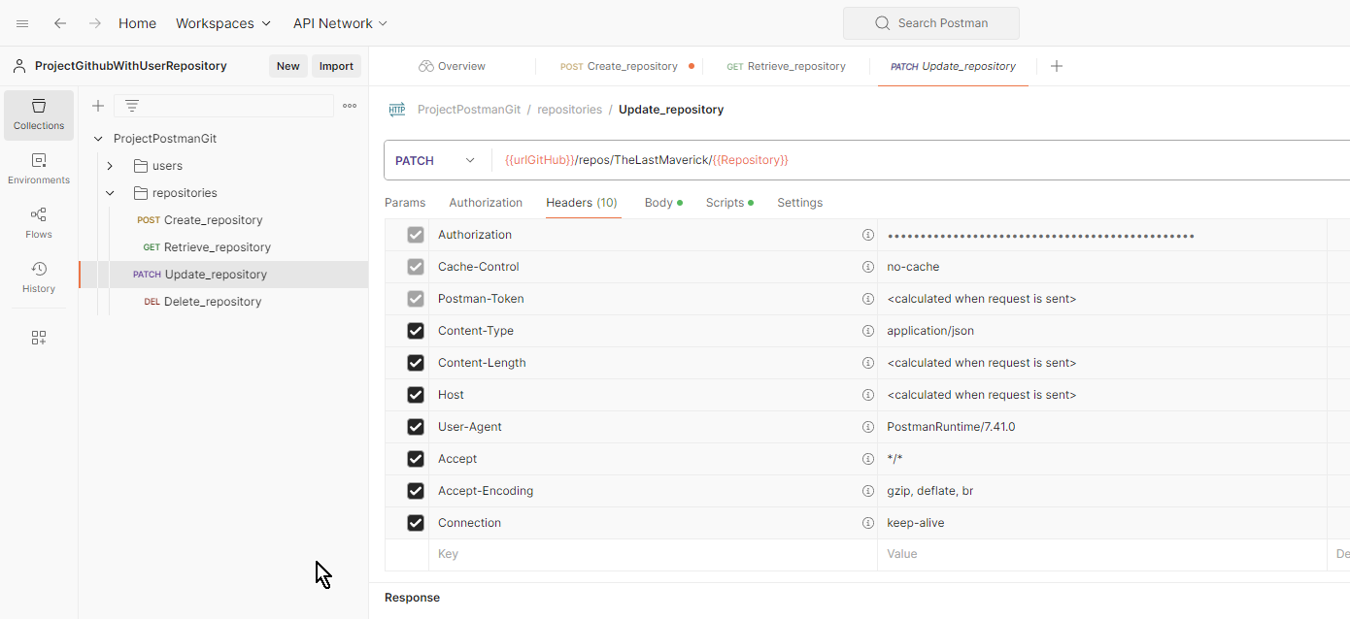 1. Ingreso satisfactorio a la Base de datos e Identificación de la tabla impactada de forma satisfactoria (P1) 2. Con la Sentencia Select * From 'Tabla' Where 'identificador' = 'variable', se tiene mapeado el registro a consultar (P2) 3. La herramienta permite el ingreso de la ruta, y la selección del metodo "PATCH" del listado de método (P3). 4. El sistema será quedará configurado con la cabecera requerida para acceder al proceso (P4). 5. En el body, el sistema permite el ingreso de los datos antes de ser ejecutados (P5) 6. La herramienta realizará lo siguiente (P6): - Metodo Patch/Put: la herramienta actualiza el registro con el parámetro ingresado 7. Ejecutará la información ingresada con codigo de mensaje exitoso (P7). 8. La herramienta (Motor Base de datos) muestra el registro actualizado de forma exitosa (P8). | Ok |  | 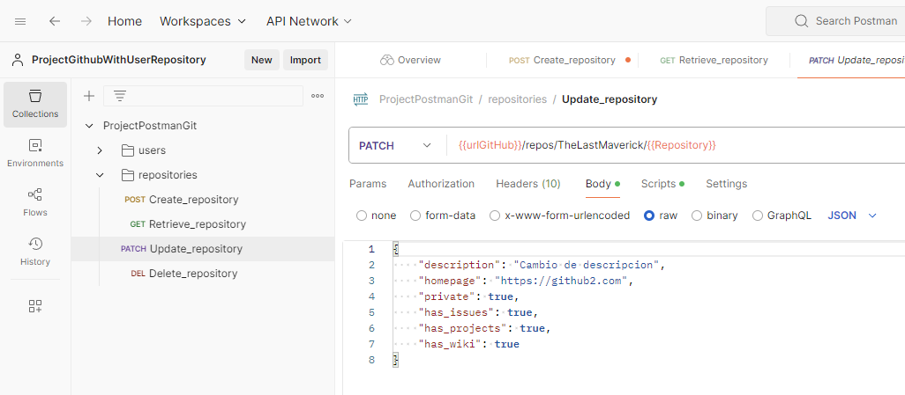
CP04 |  | Requerimiento |  | Interoperabilidad |  | RNF-06 |  |  | 2 |  | 2 | 3 |  | Validar la transacción para el API CuentaDeUsuario del Modulo Crear Cuenta - Cuando la transacción es de tipo DELETE |  | Confiabilidad: Se debe garantizar que las transacciones con base de datos se realicen al primer intento. |  |  |  |  |  |  |  |  |  | Mayor | • Ejecutar la herramienta Postman previamiente • Se debe poseer la ruta del servicio API para ejecutar la prueba • Contar con la trama de datos para ejecutar el POST/GET/PATCH/DELETE (como Json, o parametros) • Contar con los Accesos a la Base de datos, y contar con la | - Ruta del API a ejecutar - Conjunto de datos para ejecutar la transacción - Parametros de autorización - Información del Registro a probar | 1, Ingresar a la base de datos y Luego ingresar a la tabla (que la transacción está pegando) 2. Identificar el registro con su respectivo identificador para ser eliminado 3. En Postman: Ingresar la ruta API https://certification-test.vuce.gob.pe/auth/realms/autenticacion2 en la herramienta postman apuntando al Método DELETE 4. Clic en "Headers" e ingresar los parametros (de ser requerido): - Key, - Value, - Description 5. Clic en "Body" y seleccionar opción "none" 6. Clic en botón "Send" 7. Validar respuesta de la herramienta 8. Ingresar nuevamente a la Base de datos y luego ingresar a la tabla con la selentencia Select * from 'Tabla' Where 'identificador' = 'variable' | 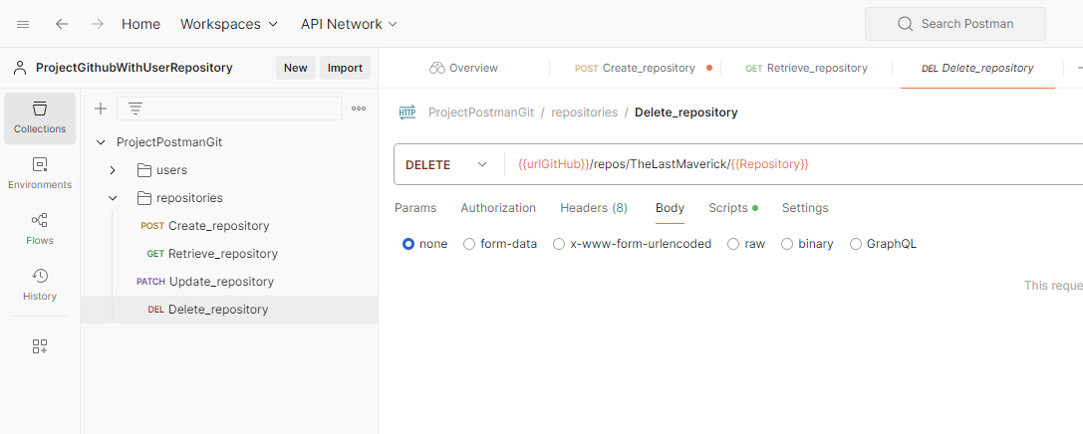 1. Ingreso satisfactorio a la Base de datos e Identificación de la tabla impactada de forma satisfactoria (P1) 2. Con la Sentencia Select * From 'Tabla' Where 'identificador' = 'variable', se tiene mapeado el registro a eliminar (P2) 3. La herramienta permite el ingreso de la ruta, y la selección del metodo "DELETE" del listado de método (P3). 4. El sistema será quedará configurado con la cabecera requerida para acceder al proceso (P4). 5. Se bloquea el apartado "body", indicando que no requiere sentencia de ingreso (P5) 6. La herramienta realizará lo siguiente (P6): - Metodo Delete: la herramienta retira los datos realacionados al modulo 7. Ejecutará la información ingresada con codigo de mensaje exitoso (P7). 8. La herramienta mostrará que el registro anteriormente consultado, ahora no existe, que la eliminación ha sideo ejecutada de forma exitosa (P8) | Ok |  |  | 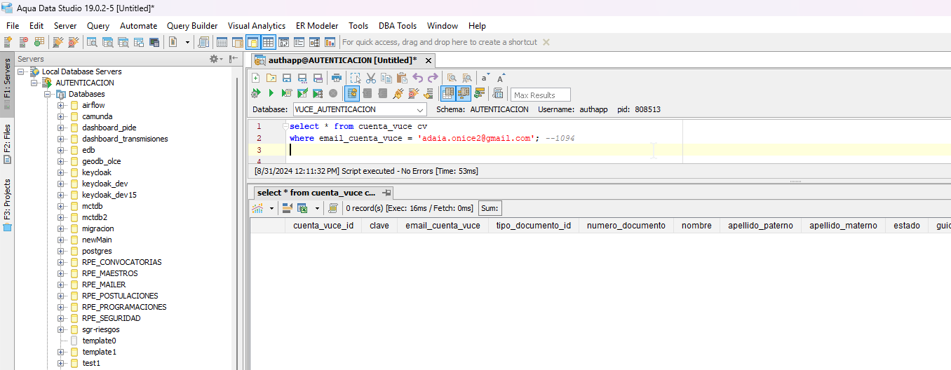

 | Nota 1: |  | Ingrese el N° que corresponda
 | 1 | Pruebas funcionales |  |  |  |  |  | 4 | Pruebas de sociadas al cambio
 | 2 | Pruebas no funcionales |  |  |  |  |  | 5 | Otros
 | 3 | Pruebas estructurales

 | Nota 2: |  | Ingrese el N° que corresponda
 | 1 | Técnicas de caja negra |  |  |  |  |  | 4 | Otros
 | 2 | Técnicas de caja blanca
 | 3 | Técnicas basadas en la experiencia

1.
3.
4.
5.
2.
1.
3.
4.
5.
2.
1.
3.
4.
5.
2.
1.
3.
4.
5.
2.
1.
3.
4.
5.
2.
 | Nota 3: |  | Ingrese el N° que corresponda
 | 1 | Partición de equivalencia |  |  |  |  |  | 4 | Transición de estado |  |  | 7 | Cobertura de decisión |  |  |  |  |  | 10 | Otros
 | 2 | Análisis de valores límite |  |  |  |  |  | 5 | Caso de uso |  |  | 8 | Cobertura de camino
 | 3 | Causa efecto |  |  |  |  |  | 6 | Cobertura de sentencia |  |  | 9 | Cobertura de condición

1.
3.
4.
5.
2.
1.
3.
4.
5.
2.
1.
3.
4.
5.
2.
1.
3.
4.
5.
2.
1.
3.
4.
5.
2.

APROBACIÓN (Se asegura que todos los RF cuenten con al menos un (1) caso de prueba).
Líder de Equipo de Calidad
 |  |  |  |  |  |  |  |  |  |  |  |  |  |  |  |  | Aprueba (Marque con X)
Ruth Huayapa |  |  |  |  |  |  |  |  |  |  |  |  |  |  |  |  |  | X | NO
 |  |  |  |  |  |  |  |  |  |  |  |  |  |  |  |  |  |  |  |  |  |  | Fecha de Aprobación
Unidad Organizacional: |  |  |  | Interoperabilidad |  |  |  |  |  |  |  |  |  |  |  |  |  |  |  |  |  |  | dia (dd) | mes (mm) | año (yyyy)
 |  |  |  |  |  |  |  |  |  |  |  |  |  |  |  |  |  |  |  |  |  |  | 27 | 8 | 2024

